Worksheet
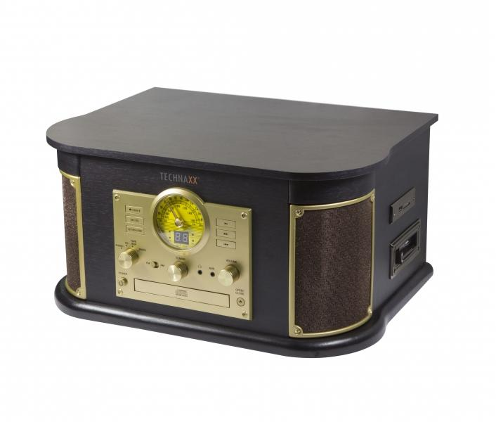
Technaxx Nostalgie BT Plattendigitalisierer All-in-One TX-103

Artikelnummer | 4755 |  | VE | 1
EAN | 4260358122700 |  | Stück pro Palette | 20
Zollnummer | 85271300 |  | Lagen Pro Palette | 4

Abmessungen - Artikel
Länge(cm) | Breite(cm) | Höhe(cm) | Gewicht(g)
44.5 | 33.5 | 23.5 | 7000

Abmessungen - Artikelverpackung
Länge(cm) | Breite(cm) | Höhe(cm) | Leergewicht(g) | Gewicht(g) Artikel+Verpackung
50 | 40 | 30.5 | 920 | 8250

Abmessungen - VE Karton (Masterkarton)
Länge(cm) | Breite(cm) | Höhe(cm) | Gewicht(g)
34 | 52 | 42.5 | 8610

Verpackung - Bestandteile
Rest Zubehör (g) | Papier/Pappe (g) | Styropor (g) | Kunstst. Hohlkörper(g) | Kunstst. Folien(g) | Materialverbunde (g)
10 | 210 | 160 | 0 | 20 | 0

Weiterführende Informationen
Technaxx Reseller Portal

